Clientes de más alto valor
CLIENTES DE MÁS ALTO VALOR
Cliente | Ingreso Generado | Ordenes Realizadas | Porcentaje del Total
Seema | $ 1,970 | 1 | 8.22%
Abhijeet | $ 1,562 | 2 | 6.52%
Priyanka | $ 1,340 | 4 | 5.59%
Abhishek | $ 1,314 | 5 | 5.49%
Sarita | $ 1,265 | 3 | 5.28%
Swapnil | $ 1,215 | 3 | 5.07%
Pournamasi | $ 1,027 | 2 | 4.29%
Gaurav | $ 1,011 | 2 | 4.22%
Pearl | $ 995 | 3 | 4.15%
Vishakha | $ 966 | 1 | 4.03%
 |  | TOTAL (100%): | $ 23,955

· Estos 10 empleados suponen el 52,87% del porcentaje total de ingresos.

Sub-categorías más rentables
SUB-CATEGORÍAS MÁS RENTABLES POR TEMPORADA
Temporada | TOPS | Sub-Categoría | Monto | Unidades | Total
 | TOP #1 | Librerías | $ 1,565.00 | 70 U. | $ 1,920
Invierno | TOP #2 | Accesorios | $ 266.00 | 38 U.
 | TOP #3 | Camisa | $ 89.00 | 29 U.
 | TOP #1 | Pantalones | $ 383.00 | 38 U. | $ 491
Otoño | TOP #2 | Camiseta | $ 97.00 | 42 U.
 | TOP #3 | Leggings | $ 11.00 | 22 U.
 | TOP #1 | Impresoras | $ 3,667.00 | 67 U. | $ 9,913
Primavera | TOP #2 | Teléfonos | $ 3,577.00 | 68 U.
 | TOP #3 | Sari | $ 2,669.00 | 158 U.
 | TOP #1 | Impresoras | $ 4,888.00 | 104 U. | $ 12,355
Verano | TOP #2 | Librerías | $ 4,146.00 | 140 U.
 | TOP #3 | Accesorios | $ 3,321.00 | 100 U.

Objetivo de ganancias
OBJETIVO DE VENTAS
Categoria | Objetivo | Ventas | Diferencia_porcentual
Ropa | $ 174,000 | $ 11,163 | -93.58%
Electrónica | $ 129,000 | $ 10,494 | -91.87%
Muebles | $ 132,900 | $ 2,298 | -98.27%

· Se consiguió en promedio el 5,43% del objetivo.

Total por Categoría
TOTAL RECAUDADO POR CATEGORÍA
Categoría | Electrónica | Muebles | Ropa
Recaudado | $ 10,494 | $ 2,298 | $ 11,163

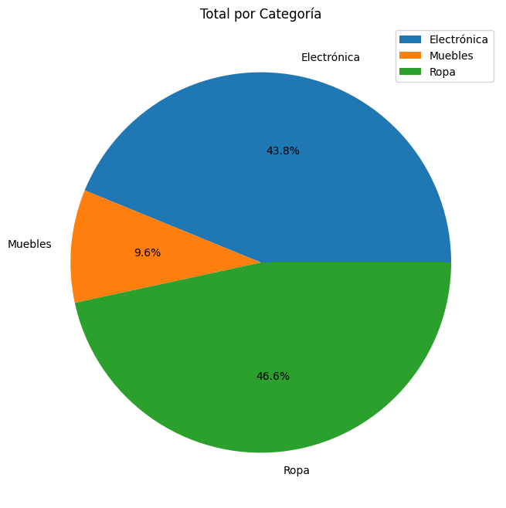

·Gráfico creado desde Python

